Experiencia
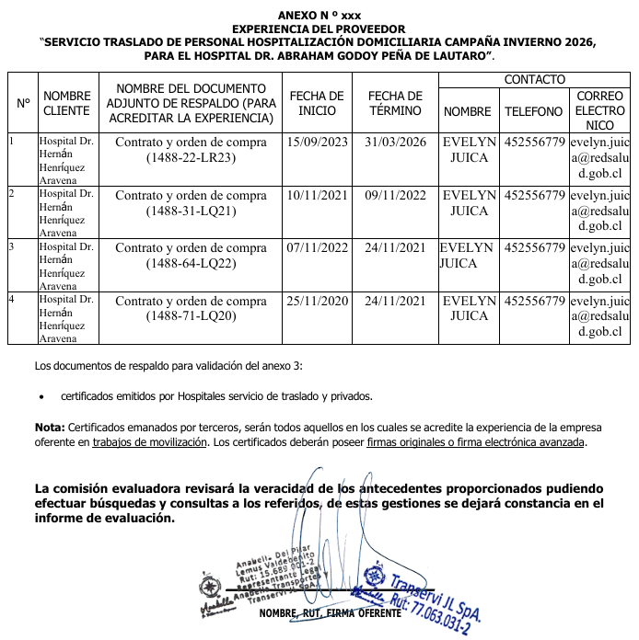

Se acredita experiencia 5 años, 4 meses y 7 días de experiencia.

Anexo Economico
